FORMATO GQ-016
PROPUESTA DE MEJORA | PROPUESTA DE MEJORA O INNOVACIÓN |  |  |  | REGISTRO
 |  |  |  |  | COPIA CONTROLADA
 |  |  |  |  | COD GQ-016-R | VERSION 0,5
 |  |  |  |  | FECHA 18-mar-21 | PAGINA 1 DE 1

Nombre de la propuesta: | Certificados laborales
Nombre de la persona o equipo que genera la PM: | Elizabeth Mulcue Peña

SITUACIÓN INICIAL |  |  | SITUACIÓN FINAL
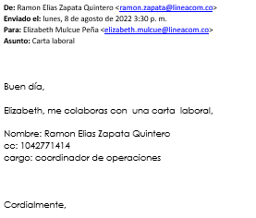

FOTO O DIBUJO INICIAL |  |  | FOTO O DIBUJO FINAL
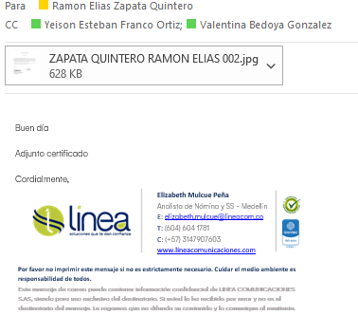

Objetivo: | Mejorar los tiempos en la repuesta de estos certificados y optimizar el tiempo del área
Alcance: | Para toda las personas activas e inactivas
Requerimientos: | Automatizar el proceso

Elaborado por: Coordinadora Sistemas Integrados de Gestión Natalia Lopez Marin |  | Revisado por: Dirección de I+D Marlon Alberto Henandez Arboleda |  | Aprobado por: Director de procesos Walter Jimenez

